Planilha1
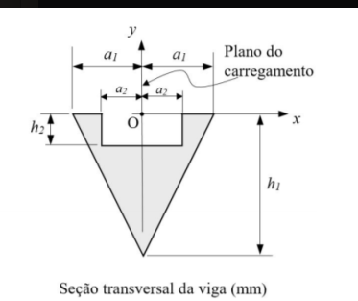
a1 | 90 | mm | Ixg1 | 45,762,026.29
h1 | 200 | mm | Ixg2 | 20,977,489.05
a2 | 58.5 | mm
h2 | 44 | mm | Ixg = ILN | 24,784,537.23

A1 | 18000 | mm²
A2 | 5148 | mm²

yg1 | -66.666666667 | mm
yg2 | -22 | mm
ycg | -84.558356676 | mm

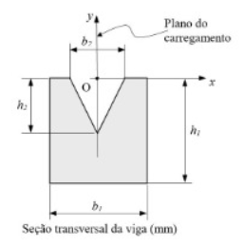
a1 | 200 | mm | Ixg1 | 465,248,897.29
h1 | 300 | mm | Ixg2 | 121,213,571.20
a2 | 110 | mm
h2 | 150 | mm | Ixg = ILN | 344,035,326.09

A1 | 60000 | mm²
A2 | 8250 | mm²

yg1 | -150 | mm
yg2 | -50 | mm
ycg | -165.94202899 | mm

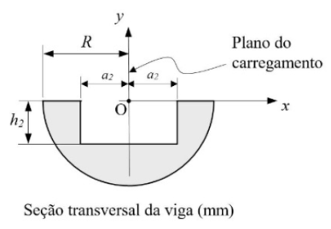
R | 200 | mm | Ixg1 | 179,380,311.24
- | - | - | Ixg2 | 87,974,620.11
a2 | 120 | mm
h2 | 160 | mm | Ixg = ILN | 91,405,691.13

A1 | 62831.853072 | mm²
A2 | 38400 | mm²

yg1 | -84.882636316 | mm
yg2 | -80 | mm
ycg | -92.556767049 | mm

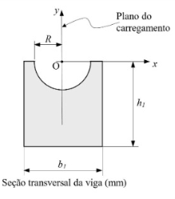
a1 | 250 | mm | Ixg1 | 966,834,894.58
h1 | 350 | mm | Ixg2 | 420,995,040.30
R | 100 | mm
- | - | - | Ixg = ILN | 545,839,854.28

A1 | 87500 | mm²
A2 | 15707.963268 | mm²

yg1 | -175 | mm
yg2 | -42.441318158 | mm
ycg | -204.00359148 | mm

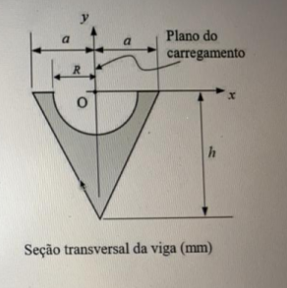
a1 | 40 | mm | Ixg1 | 1,810,291.84
h1 | 90 | mm | Ixg2 | 740,677.45
R | 25 | mm
- | - | - | Ixg = ILN | 1,069,614.39

A1 | 3600 | mm²
A2 | 981.74770425 | mm²

yg1 | -30 | mm
yg2 | -10.610329539 | mm
ycg | -37.270408773 | mm

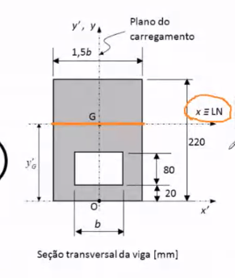
b1 | 43.05 | mm | Ixg1 | 40,624,276.00
h1 | 220 | mm | Ixg2 | 11,225,909.33
b2 | 28.7 | mm
h2 | 80 | - | Ixg = ILN | 29,398,366.67
dif | 20

A1 | 9471 | mm²
A2 | 2296 | mm²

yg1 | 110 | mm
yg2 | 60 | mm
ycg | 126 | mm

b1 | 100 | mm | Ixg1 | 16,218,513.53
h1 | 20 | mm | Ixg2 | 7,477,411.16
b2 | 10 | mm | Ixg3 | 18,038,757.62
h2 | 200 | -
b3 | 60 |  | Ixg = ILN | 41,734,682.31
h3 | 18
dif 1 | 20
dif 2 | 220

A1 | 2000 | mm²
A2 | 2000 | mm²
A3 | 1080

yg1 | 10 | mm
yg2 | 120 | mm
yg3 | 229
ycg | 99.866141732 | mm

